Graphique 3.3
Recettes tirées des impôts sur les successions et les donations, 1965-2019, en moyenne

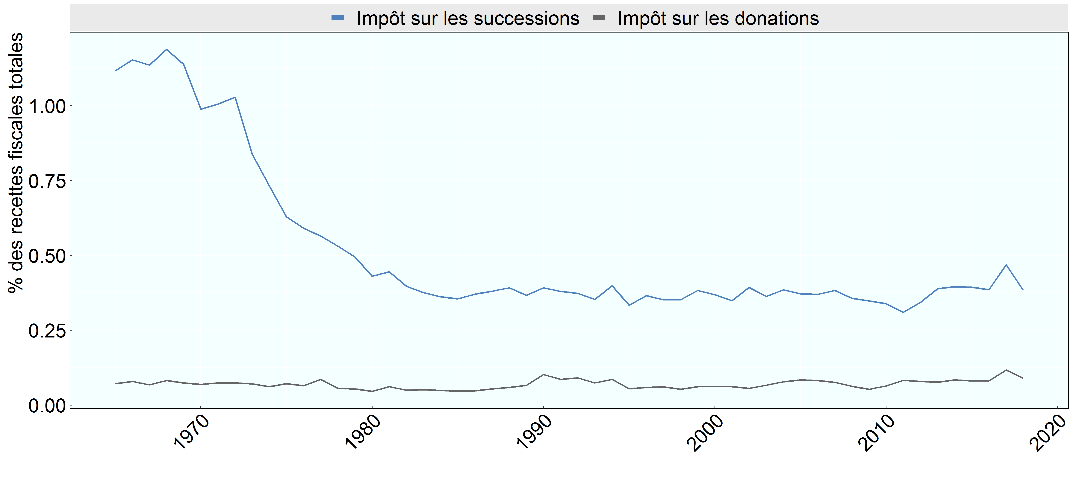

Note: Le graphique présente des moyennes non pondérées calculées en tenant compte de tous les pays de l’OCDE.
Source: Statistiques des recettes publiques de l’OCDE.

Row Number | Pays | Annee | Impot | Valeur
1 | OECD | 1,965 | Impôt sur les successions | 1.12
2 | OECD | 1,966 | Impôt sur les successions | 1.15
3 | OECD | 1,967 | Impôt sur les successions | 1.14
4 | OECD | 1,968 | Impôt sur les successions | 1.19
5 | OECD | 1,969 | Impôt sur les successions | 1.14
6 | OECD | 1,970 | Impôt sur les successions | 0.99
7 | OECD | 1,971 | Impôt sur les successions | 1.01
8 | OECD | 1,972 | Impôt sur les successions | 1.03
9 | OECD | 1,973 | Impôt sur les successions | 0.84
10 | OECD | 1,974 | Impôt sur les successions | 0.73
11 | OECD | 1,975 | Impôt sur les successions | 0.63
12 | OECD | 1,976 | Impôt sur les successions | 0.59
13 | OECD | 1,977 | Impôt sur les successions | 0.57
14 | OECD | 1,978 | Impôt sur les successions | 0.53
15 | OECD | 1,979 | Impôt sur les successions | 0.50
16 | OECD | 1,980 | Impôt sur les successions | 0.43
17 | OECD | 1,981 | Impôt sur les successions | 0.45
18 | OECD | 1,982 | Impôt sur les successions | 0.40
19 | OECD | 1,983 | Impôt sur les successions | 0.38
20 | OECD | 1,984 | Impôt sur les successions | 0.36
21 | OECD | 1,985 | Impôt sur les successions | 0.36
22 | OECD | 1,986 | Impôt sur les successions | 0.37
23 | OECD | 1,987 | Impôt sur les successions | 0.38
24 | OECD | 1,988 | Impôt sur les successions | 0.39
25 | OECD | 1,989 | Impôt sur les successions | 0.37
26 | OECD | 1,990 | Impôt sur les successions | 0.39
27 | OECD | 1,991 | Impôt sur les successions | 0.38
28 | OECD | 1,992 | Impôt sur les successions | 0.37
29 | OECD | 1,993 | Impôt sur les successions | 0.35
30 | OECD | 1,994 | Impôt sur les successions | 0.40
31 | OECD | 1,995 | Impôt sur les successions | 0.33
32 | OECD | 1,996 | Impôt sur les successions | 0.37
33 | OECD | 1,997 | Impôt sur les successions | 0.35
34 | OECD | 1,998 | Impôt sur les successions | 0.35
35 | OECD | 1,999 | Impôt sur les successions | 0.38
36 | OECD | 2,000 | Impôt sur les successions | 0.37
37 | OECD | 2,001 | Impôt sur les successions | 0.35
38 | OECD | 2,002 | Impôt sur les successions | 0.39
39 | OECD | 2,003 | Impôt sur les successions | 0.36
40 | OECD | 2,004 | Impôt sur les successions | 0.39
41 | OECD | 2,005 | Impôt sur les successions | 0.37
42 | OECD | 2,006 | Impôt sur les successions | 0.37
43 | OECD | 2,007 | Impôt sur les successions | 0.38
44 | OECD | 2,008 | Impôt sur les successions | 0.36
45 | OECD | 2,009 | Impôt sur les successions | 0.35
46 | OECD | 2,010 | Impôt sur les successions | 0.34
47 | OECD | 2,011 | Impôt sur les successions | 0.31
48 | OECD | 2,012 | Impôt sur les successions | 0.34
49 | OECD | 2,013 | Impôt sur les successions | 0.39
50 | OECD | 2,014 | Impôt sur les successions | 0.40
51 | OECD | 2,015 | Impôt sur les successions | 0.39
52 | OECD | 2,016 | Impôt sur les successions | 0.39
53 | OECD | 2,017 | Impôt sur les successions | 0.47
54 | OECD | 2,018 | Impôt sur les successions | 0.38
55 | OECD | 1,965 | Impôt sur les donations | 0.07
56 | OECD | 1,966 | Impôt sur les donations | 0.08
57 | OECD | 1,967 | Impôt sur les donations | 0.07
58 | OECD | 1,968 | Impôt sur les donations | 0.08
59 | OECD | 1,969 | Impôt sur les donations | 0.07
60 | OECD | 1,970 | Impôt sur les donations | 0.07
61 | OECD | 1,971 | Impôt sur les donations | 0.07
62 | OECD | 1,972 | Impôt sur les donations | 0.07
63 | OECD | 1,973 | Impôt sur les donations | 0.07
64 | OECD | 1,974 | Impôt sur les donations | 0.06
65 | OECD | 1,975 | Impôt sur les donations | 0.07
66 | OECD | 1,976 | Impôt sur les donations | 0.07
67 | OECD | 1,977 | Impôt sur les donations | 0.09
68 | OECD | 1,978 | Impôt sur les donations | 0.06
69 | OECD | 1,979 | Impôt sur les donations | 0.05
70 | OECD | 1,980 | Impôt sur les donations | 0.05
71 | OECD | 1,981 | Impôt sur les donations | 0.06
72 | OECD | 1,982 | Impôt sur les donations | 0.05
73 | OECD | 1,983 | Impôt sur les donations | 0.05
74 | OECD | 1,984 | Impôt sur les donations | 0.05
75 | OECD | 1,985 | Impôt sur les donations | 0.05
76 | OECD | 1,986 | Impôt sur les donations | 0.05
77 | OECD | 1,987 | Impôt sur les donations | 0.05
78 | OECD | 1,988 | Impôt sur les donations | 0.06
79 | OECD | 1,989 | Impôt sur les donations | 0.07
80 | OECD | 1,990 | Impôt sur les donations | 0.10
81 | OECD | 1,991 | Impôt sur les donations | 0.09
82 | OECD | 1,992 | Impôt sur les donations | 0.09
83 | OECD | 1,993 | Impôt sur les donations | 0.07
84 | OECD | 1,994 | Impôt sur les donations | 0.09
85 | OECD | 1,995 | Impôt sur les donations | 0.06
86 | OECD | 1,996 | Impôt sur les donations | 0.06
87 | OECD | 1,997 | Impôt sur les donations | 0.06
88 | OECD | 1,998 | Impôt sur les donations | 0.05
89 | OECD | 1,999 | Impôt sur les donations | 0.06
90 | OECD | 2,000 | Impôt sur les donations | 0.06
91 | OECD | 2,001 | Impôt sur les donations | 0.06
92 | OECD | 2,002 | Impôt sur les donations | 0.06
93 | OECD | 2,003 | Impôt sur les donations | 0.07
94 | OECD | 2,004 | Impôt sur les donations | 0.08
95 | OECD | 2,005 | Impôt sur les donations | 0.08
96 | OECD | 2,006 | Impôt sur les donations | 0.08
97 | OECD | 2,007 | Impôt sur les donations | 0.08
98 | OECD | 2,008 | Impôt sur les donations | 0.06
99 | OECD | 2,009 | Impôt sur les donations | 0.05
100 | OECD | 2,010 | Impôt sur les donations | 0.06
101 | OECD | 2,011 | Impôt sur les donations | 0.08
102 | OECD | 2,012 | Impôt sur les donations | 0.08
103 | OECD | 2,013 | Impôt sur les donations | 0.08
104 | OECD | 2,014 | Impôt sur les donations | 0.08
105 | OECD | 2,015 | Impôt sur les donations | 0.08
106 | OECD | 2,016 | Impôt sur les donations | 0.08
107 | OECD | 2,017 | Impôt sur les donations | 0.12
108 | OECD | 2,018 | Impôt sur les donations | 0.09

